关系图
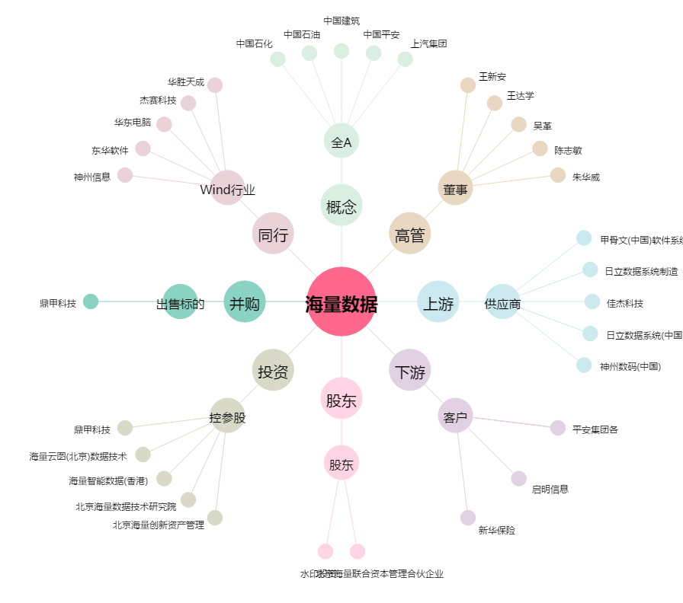
海量数据[603138.SH] - 关系概览图

